Solicitud gráfica
 | Área: | Matemáticas |  |  | Fecha:
 | Grado: | 7
 | Título del tema: | La semejanza |  |  | ¿Cuaderno de estudio o recurso? | Recurso
 | Editor: |  |  |  | Motor del recurso | F13

 | Código guión o recurso: | MA_07_12_REC26 | ← Para determinar este código, visite la hoja de Ayuda
 |  |  |  |  | ESPECIFICACIÓN DE ARCHIVOS A ENTREGAR
Núm. | Archivo Shutterstock o ruta en web | Imagen para: | Tipo | Ubicación de la imagen en el recurso F13 | Nombre imagen SMALL | Tamaño imagen SMALL | Nombre imagen ZOOM | Tamaño imagen ZOOM | Descripción | Observaciones
IMG01 | 267232673 | Recurso F13 |  | Simple | MA_07_12_REC26_IMG01n.jpg | 240 x 375 px | MA_07_12_REC26_IMG01a.jpg | 800 x 460 px | 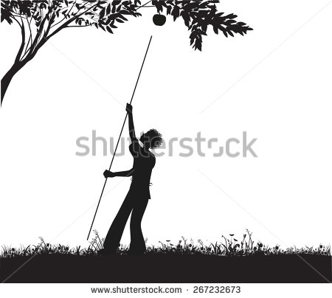 | Eliminar la manzana que trata de alcanzar el niño.
shadow
IMG02 | ver observaciones | Recurso F13 |  | Simple | MA_07_12_REC26_IMG02n.jpg | 240 x 375 px | MA_07_12_REC26_IMG02a.jpg | 800 x 460 px | Incluir ilustraciones similares a las que se muestran en la imagen de referencia en las observaciones. Es necesario que tengan una buena visualización en la imagen ZOOM. En la imagen que aparece un semáforo, cambiar este por un árbol. El objeto que está en el suelo es un espejo. En la imagen de la torre de reloj, cambiar esta por un árbol. El otro objeto es un palo. Se deben mostrar las sombras de cada objeto. En la imagen de la linterna, se debe incluir una barra que proyecta una sombra sobre una pared. Se deben marcar las líneas rectas de la luz que forma triángulos en la figura.

